Задание
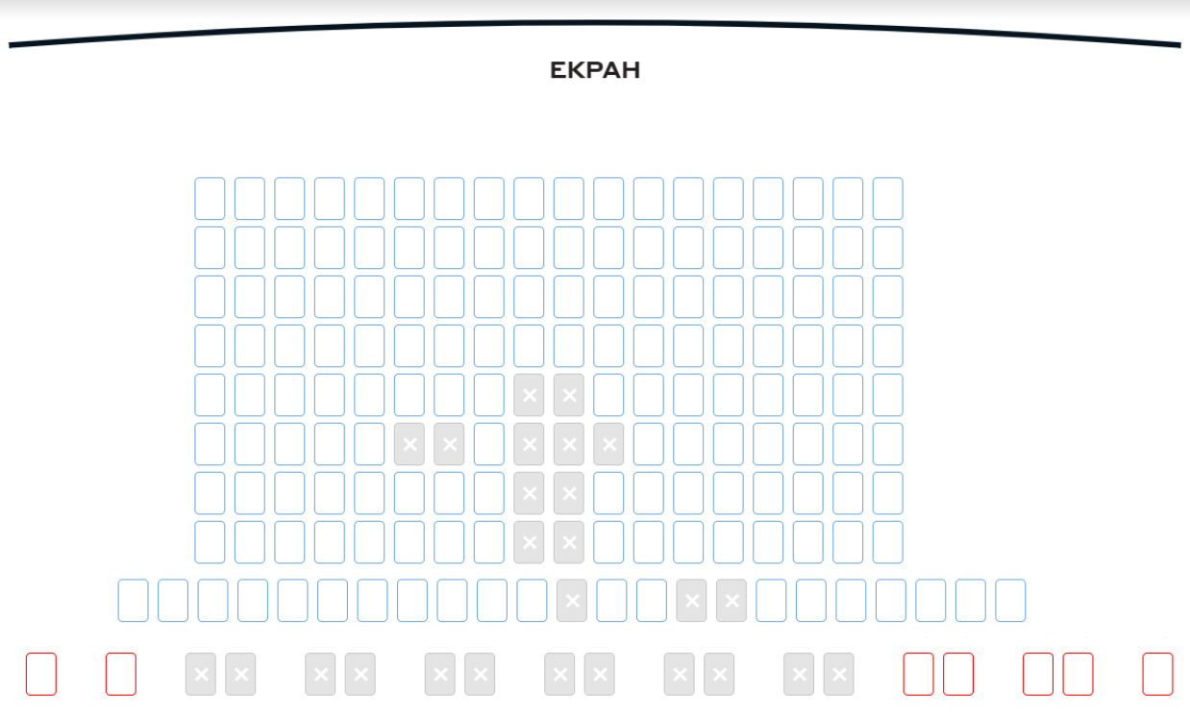

Продумать как протестировать функциональность выбора и букинга билетов в кино (до момента оплаты) по примеру со скриншота. Форма - на выбор (чек лист, чек лист с ожидаемым результатом, небор тест кейсов (тест свит) и тд) Ограничений по покупке количества билетов за 1 раз нет. Красные места - 200 грн. Синие места - 100 грн. Действует акция: при покупке от 3 билетов с первого ряда - скидка 10% на весь чек. Купленные места купить повторно нельзя. Купленные или выбранные другими юзерами места имеют серую заливку и белый крестик. Выбранные места данным юзером не имеют заливки и отмечаются серым крестиком.

